Studienliste
Studienliste

Titel | Verfasser | Jahr | Schlüssel
Bewertung der Direktreduktion von Eisenerz mittels Elektrolyse-Wasserstoff (S.12-13) | Oliver Lösch, Prof. Dr. Eberhard Jochem, Natalja Ashley-Belbin, Gregor Zesch | 2020 | TUD-02 20
Assessment of hydrogen direct reduction for fossil-free steelmaking | Valentin Vogl, Max Åhman, Lars J. Nilsson | 2018 | LU-01 18
Power-to-Steel: Reducing CO2 through the Integration of Renewable Energy and Hydrogen into the German Steel Industry | Alexander Otto, Martin Robinius, Thomas Grube, Sebastian Schiebahn, Aaron Praktiknjo, Detlef Stolten | 2017 | OTTO-01 17 | 
Steel's contribution to a low-carbon Europe 2050 (S.16) | Martin Wörtler, Felix Schuler, Nicole Voigt, Torben Schmidt, Peter Dahlmann, Hans Bodo Lünge, Jean-Theo Ghenda | 2013 | BCG-01 13
CO2 emissions from steel production (S.1) | SSAB | abgerufen am 30. September 2020 | SSAB-01 20
HYBRIT fossil-free steel (S.5) | Swedish Energy Agency, SSAB, LKAB, and Vattenfall | 2016-2017 | SEA-01 17
The Future of Hydrogen - Seizing today's opportunities (S.113) | IEA | 2019 | IEA-07 19
The impact of climate targets on future steel production e an analysis based on a global energy system model (S.477) | Johannes Morfeldt, Wouter Nijs, Semida Silveira | 2014 | JCP-01 14
The Steel Scrap Age – Supplementary Information (S.21) | Stefan Pauliuk, Rachel L. Milford, Daniel B. Müller, Julian M. Allwood | 2012 | NTNU-01 12
Energieverbrauch und CO2-Emissionen industrieller Prozesstechnologien - Einsparpotentiale, Hemmnisse und Instrumente | Tobias Fleiter, Barbara Schlomann, Wolfgang Eichhammer | 2013 | ISI-05 13

Energie pro Energieträger
Energie pro Energieträger [MWh/t]

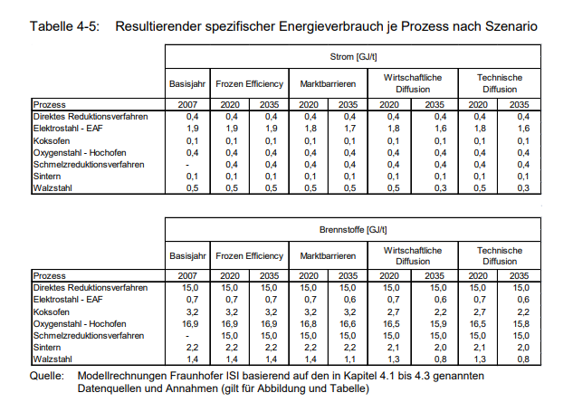
 |  | BOF | DRI mit H2 | DRI mit Erdgas
Kohle (und andere Brennstoffe der BOF Route) | anderes Projekt | 5.008 | 0.067 | 0.067 | ISI-05 13
 | OTTO-01 17 | k.A. | 0.000 | k.A.
 | ISI-05 13 | 4.500 | 0.000 | 0.000
 | TUD-02 20 | k.A. | 0.000 | 0.000
Erdgas | anderes Projekt | 0.147 | 0.319 | 2.894
 | OTTO-01 17 | k.A. | 1.561 | k.A.
 | ISI-05 13 | 0.000 | 4.167
 | TUD-02 20 | k.A. | 0.000 | 3.306
Strom | anderes Projekt | 0.428 | 0.606 | 0.850
 | OTTO-01 17 | k.A. | 0.700 | k.A.
 | ISI-05 13 | 0.079 | 0.639
 | TUD-02 20 | k.A. | 1.165 | 0.833
Wasserstoff | anderes Projekt | 0.000 | 2.142 | 0.000
 | OTTO-01 17 | k.A. | 1.939 | k.A.
 | ISI-05 13 | 0.000 | 4.167
 | TUD-02 20 | k.A. | 2.321 | 0.000
erneuerbare Brennstoffe | anderes Projekt | 0.000 | 0.000 | 0.000
 | OTTO-01 17 | k.A. | 0.284 | k.A.
 | ISI-05 13 | 0.000 | 0.000 | 0.000
 | TUD-02 20 | k.A. | 0.000 | 0.000

Gesamt | anderes Projekt | 5.583 | 3.134 | 3.811
 | OTTO-01 17 | k.A. | 4.484 | k.A.
 | ISI-05 13 | 4.579 | 4.806
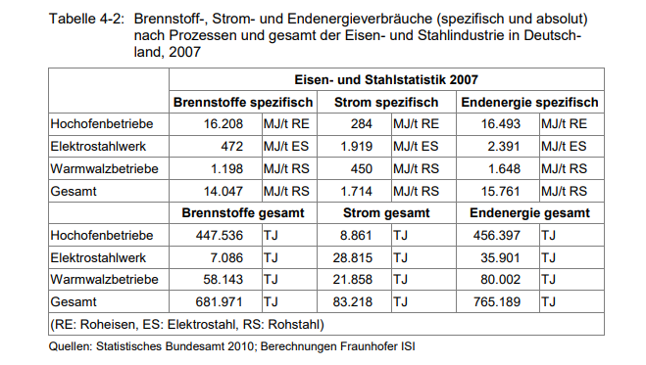
 | TUD-02 20 | k.A. | 3.486 | 4.139

Energie pro Energieträger [%]

 |  | BOF | DRI mit H2 | DRI mit Erdgas
Kohle | anderes Projekt | 0.971 | 0.027 | 0.023
 | OTTO-01 17 | k.A. | 0.000 | k.A.
 | ISI-05 13 | 1.000 | 0.000 | #DIV/0!
 | TUD-02 20 | k.A. | 0.000 | 0.000
Erdgas | anderes Projekt | 0.029 | 0.126 | 0.977
 | OTTO-01 17 | k.A. | 0.413 | k.A.
 | ISI-05 13 | 0.000 | 0.500 | #DIV/0!
 | TUD-02 20 | k.A. | 0.000 | 1.000
Strom | anderes Projekt | 1.000 | 1.000 | 1.000
 | OTTO-01 17 | 1.000 | 1.000 | 1.000
 | ISI-05 13 | 1.000 | 1.000 | 1.000
 | TUD-02 20 | 1.000 | 1.000 | 1.000
Wasserstoff | anderes Projekt | 0.000 | 0.847 | 0.000
 | OTTO-01 17 | k.A. | 0.512 | k.A.
 | ISI-05 13 | 0.000 | 0.500 | #DIV/0!
 | TUD-02 20 | k.A. | 1.000 | 0.000
erneuerbare Brennstoffe | anderes Projekt | 0.000 | 0.000 | 0.000
 | OTTO-01 17 | k.A. | 0.075 | k.A.
 | ISI-05 13 | 0.000 | 0.000 | #DIV/0!
 | TUD-02 20 | k.A. | 0.000 | 0.000

Gesamt | anderes Projekt | 2.000 | 2.000 | 2.000
 | OTTO-01 17 | k.A. | 2.000 | k.A.
 | ISI-05 13 | 2.000 | 2.000 | #DIV/0!
 | TUD-02 20 | k.A. | 2.000 | 2.000

